상품제안서
엔보우 메탈 듀얼 C타입 3.0 OTG USB C04 16G~128GB (인쇄무료) | 상품코드: F23008

 |  |  |  |  |  |  | 02-412-0044 | www.easy1.co.kr
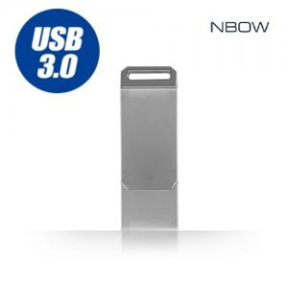

【상세/제작정보】

【인쇄/포장옵션】 | 레이저 / 포장지포장

【공급단가】 | 수량 | 100~ | 300~ | 500~ | 1,000~ | 3,000~
*VAT별도 | 16GB | 7,500원 | 7,380원 | 7,200원 | 7,020원 | 6,900원
 | 32GB | 7,840원 | 7,710원 | 7,520원 | 7,330원 | 7,210원
 | 64GB | 8,520원 | 8,380원 | 8,180원 | 7,970원 | 7,840원
 | 128GB | 17,500원 | 17,220원 | 16,800원 | 16,380원 | 16,100원

【상품 URL】 | https://dev.easy1.co.kr:443/src/goods_detail.php?gdno=23008

